Sheet1
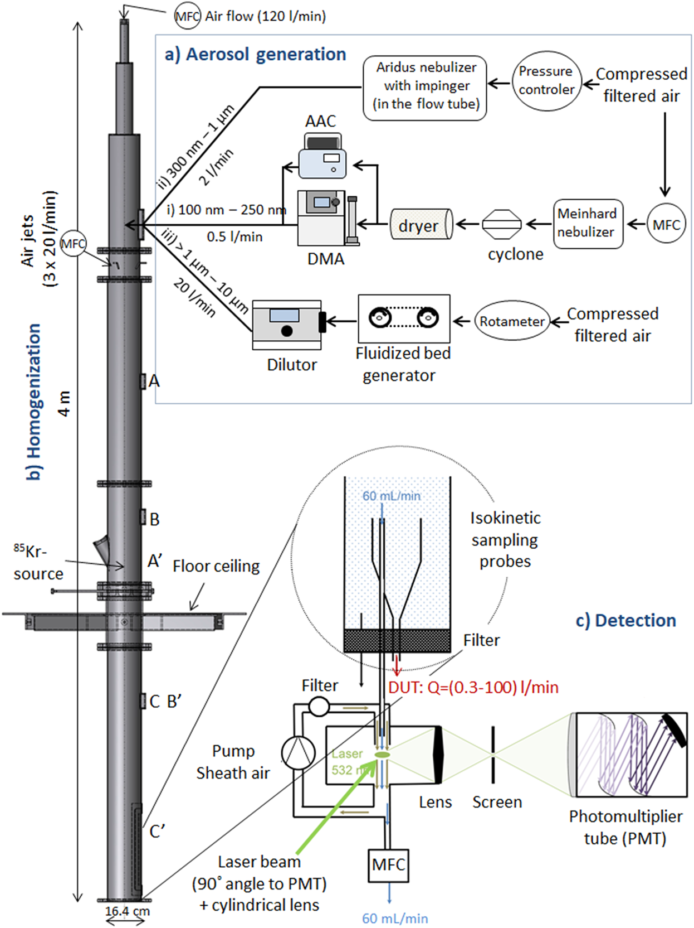
II.2 | Hệ thống kiểm chuẩn các thiết bị đếm bụi tiểu phân trong phòng sạch và các thiết bị đo phổ bụi theo phương pháp quang học | 1 |  | METAS - Thụy Sĩ | G7/EU
 | Hệ thống bao gồm các hợp phần
1 | Thiết bị đếm hạt bụi chuẩn trong không khí | 1 | SOLAIR 1100LD | Lighthouse - Mỹ | Mỹ
 | - Độ nhạy 0,1- 1,0 µm
 | - Tốc độ dòng: 1.0 CFM (28.3 LPM)
 | - Đếm dữ liệu trên 8 kênh đồng thời
 | - Công nghệ cảm biến Diode Laser
 | - Màn hình cảm ứng màu 5,7 inch
 | - Máy in nhiệt
 | - Giao diện: Ethernet / RS485 / Modbus, đầu ra tương tự 4x 4-20mA
 | - Lưu trữ 3.000 kết quả đo
 | - Dạng báo cáo: ISO-14644-1, EU GMP Phụ lục 1, FS-209E
 | - Dải kích thước hạt: 0.1-1.0µm
 | - 8 kênh tiêu chuẩn: 0.10, 0.15, 0.2, 0.25, 0.3, 0.5, 0.7, 1.0 µm
 | - Hiệu suất đếm: 50% tại 0.1µm, 100% cho các hạt có kích thước >0.15 µm theo ISO 21501-4
 | - Mức đếm hạt zero: <1 lần đếm/5 phút
 | - Giới hạn nồng độ hạt: 34,300,000 hạt/m3 tại 10% thất thoát
 | - Các chế độ đếm: Tự động, thủ công, tiếng bíp, nồng độ, tích lũy / vi sai, thời gian thực với phần mềm LMS
 | - Cảnh báo: Tích hợp báo động điều chỉnh và kết nối báo động bên ngoài; báo động về số lượng hạt bụi, pin yếu và lỗi cảm biến
 | - Hiển thị: đa ngôn ngữ
 | - Nguồn điện: 100-240 VAC, 50-60 Hz
2 | Thiết bị phân loại bụi tĩnh điện | 1 | 3082 | TSI-Mỹ | G7/EU
 | - Phương thức hoạt động: Phân tích điện tích lưỡng cực và phân tích di động vi sai (yêu cầu cài đặt bộ trung hòa điện và DMA)
 | - Lưu lượng
 | + Đối với hạt bụi: 0,2 đến 5 L / phút
 | + Đối với không khí và không khí dư: 2 đến 30 L / phút thể tích, có thể lựa chọn
 | + Dải điện áp DMA: 10-10000 VDC
 | + Các dạng hạt bụi: Các hạt rắn và hạt lỏng không bay hơi
 | - Dải kích thước hạt:
 | + Chế độ hoạt động phân loại: với bộ phân loại động vi sai (DMA): 8 nm tới 1150 nm
 | + Chế độ hoạt động phân loại: với bộ phân loại động bằng chế độ quét (SMPS): 10 nm tới 1000 nm
 | - Nồng độ đầu vào tối đa với bộ trung hòa điện tích: 107 cm-3 tại 10 nm
 | - Dải của các hạt bụi: Nhiệt độ 10oC-40oC; áp suất: 70-125 kPa; Độ ẩm: 0-90%; Độ cao tới 3000 m
 | * Bộ trung hòa điện cho hạt bụi: Nguồn phóng xạ Kr-85 , hoạt độ: 370 MBq (10 mCi)
 | - Màn hình hiển thị: cảm biến màu VGA, kích thước: 11.4 cm x 9.9 cm
 | - Hiệu chuẩn: Tiêu chuẩn điện áp, tốc độ dòng và kích thước hạt của NIST, quy trình hiệu chuẩn theo ISO 15900
 | - Độ chính xác kích thước: tốt hơn 1% tại 100 nm
 | - Độ phân giải: ≤2.9% tại 100 nm
 | - Nguồn điện: 100-240 VAC, 50/60 Hz
 | - Công suất 200W

 | * Bộ trung hòa điện cho hạt bụi: Nguồn phóng xạ Kr-85 , hoạt độ: 370 MBq (10 mCi)
3 | Thiết bị tạo hạt bụi | 1 | 3400A | TSI - Mỹ | G7/EU
 | + Tạo bụi cho nghiên cứu bụi thở và độc tính
 | + Đánh giá hiệu suất và hiệu chỉnh máy lấy mẫu và giám sát bụi
 | + Xói mòn bụi trong dòng khí tốc độ cao
 | + Tạo hạt cho các ứng dụng đo tốc độ laser
 | - Nồng độ bụi được tạo ra: 10 tới 100 mg/m3
 | - Dải tốc độ tạo bụi: 3 tới 30 mm3/phút, có thể điều chỉnh (tương ứng với mức tạo bụi 180 tới 1800 mg/giờ)
 | - Dải tốc độ khí mang: 5-15 lít/ phút tại 345 Kpa
 | - Dải kích thước hạt: liên quan tới kích thước bụi được phát ra. Kích thước đường kính tối đa là 40 µm
 | - Tháp xoáy: Bằng thép không gỉ, đường kính 0.5 inch, tạo ra bụi với tốc độ 9 lit/phút.
 | - Nguồn điện: 115, 230 VAC; 50 to 60 Hz; 45 W
 | - Cung cấp với máy cấp khí đã qua lọc: tốc độ 56 L/min tại 2°C, áp suất tối đa đầu ra 1000 kPa (150 psig)
4 | Bộ pha loãng bụi | 1 | HDS561 | Topas -Đức | Đức
 | Ưu điểm đặc biệt
 | + Độ pha loãng của chỉ số rất cao và đáng tin cậy
 | + Hệ số pha loãng có thể điều chỉnh trong phạm vi rất rộng (ví dụ: 6.000 đến 100.000)
 | + Nhà máy thích ứng với lưu lượng thể tích của các bộ đếm hạt khác nhau: từ 28 l / phút đến 100 l / phút
 | + Độ tin cậy vận hành cao do sử dụng mao quản có đường kính tương đối lớn để dẫn khí dung theo tỷ lệ pha loãng nhất định
 | + Lựa chọn giám sát từ xa hệ số pha loãng
 | + Tùy chọn thiết lập điều khiển từ xa của hệ số pha loãng
 | - Hệ số pha loãng: có thể điều chỉnh phụ thuộc lưu lượng tổng cố định và dạng cột từ 6000 đến 100000
 | - Độ thất thoát áp suất: 100-400 Pa, phụ thuộc và nhu cầu cầu của yếu tố pha loãng
 | - Mức độ phin lọc: HEPA
 | - Giao diện PC: USB
 | - Điện áp : 115-230 VAC
5 | Nguồn laser 6W | 1 | Verdi™V6 | Coherent, Inc.- Mỹ | Mỹ
 | - Nguồn đầu ra >6 W
 | - Bước sóng 532 nm
 | - Đường kính tia: (mm): 2.25±10%
 | - Độ lệch tia (mrad): <0.5
 | - Độ ổn định điểm chiếu (µrad/oC): <2
 | - Độ ổn định nguồn: ±1%
 | - Độ nhiễu: <0.02
 | - Nguồn: 100-240 VDC
6 | Bộ điều khiển tốc độ dòng khí | 5 | Smart controller GSC | Vögtlin Instruments GmbH -Thụy Sĩ | Thụy Sĩ
 | - Độ chính xác: ± 1.0 %
 | - Tỉ lệ suy giảm: 1:50
 | - Dải đo dòng khí: từ 0-25 ml/phút đến 0-600ml/phút
 | - Thời gian đáp ứng" ±500 ms
 | - Độ ổn định lâu dài: <1% giá trị đo/năm
 | - Nguồn điện: 24 Vdc
 | - Áp suất vận hành: 0.2-11 bar
 | - Độ nhạy áp suất: <0.2 %/bar
 | - Độ nhạy nhiệt độ:<0.025% FS/oC
7 | Bộ đầu phun sương (hạt bụi lơ lửng) gián đoạn các hạt bụi chuẩn - gia công tại Metas | 2 |  | METAS - Thụy Sĩ | G7/EU
8 | Hệ ống pha trộn bụi cao 4 m bằng thép không gỉ - gia công tại Metas | 1 |  | METAS - Thụy Sĩ | G7/EU
9 | Bộ cấp nguồn | 1 |  | Keithley | G7/EU
10 | Đầu lấy mẫu bụi đẳng tốc - gia công tại Metas | 1 |  | METAS - Thụy Sĩ | G7/EU
11 | Buồng phát hiện sol bụi bao gồm bộ nhân quang và các phin lọc mật độ -gia công tại Metas | 1 |  | METAS - Thụy Sĩ | G7/EU
12 | Bộ dụng cụ quang học (các ống kính, gương..)gia công tại Metas | 1 |  | METAS - Thụy Sĩ | G7/EU
13 | Hệ thống điều khiển các phin lọc mật độ -gia công tại Metas | 1 |  | METAS - Thụy Sĩ | G7/EU
14 | Hệ thống điều khiển dòng khí -gia công tại Metas | 1 |  | METAS - Thụy Sĩ | G7/EU
15 | Phần mềm điều khiển + Phần mềm phân tích - gia công bởi Metas | 1 |  | METAS - Thụy Sĩ | G7/EU

